상품제안서
윈디 에어플립 핸디선풍기 C타입 2400mAh | 상품코드: S27254

 |  |  |  |  |  |  | 02-713-8555 | www.synergygift.co.kr
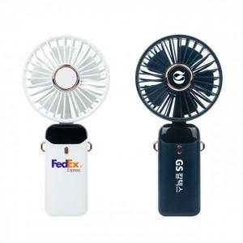 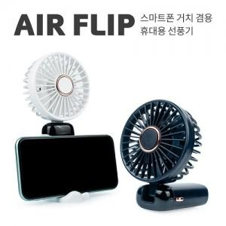

【상세/제작정보】 | <p><span style="font-size: 14pt;">※ 기본수량 미만 발주 진행시 별도 문의 바랍니다.</span></p>

【인쇄/포장옵션】 | 풀칼라 / 포장지포장

【공급단가】 | 수량 | 50~ | 100~ | 300~ | 1,000~ | 3,000~
*VAT별도 | 화이트 | 10,100원 | 9,850원 | 9,450원 | 9,050원 | 8,900원
 | 네이비 | 10,100원 | 9,850원 | 9,450원 | 9,050원 | 8,900원

【상품 URL】 | https://www.synergygift.co.kr:443/src/goods_detail.php?gdno=27254

